Algemene toelichting
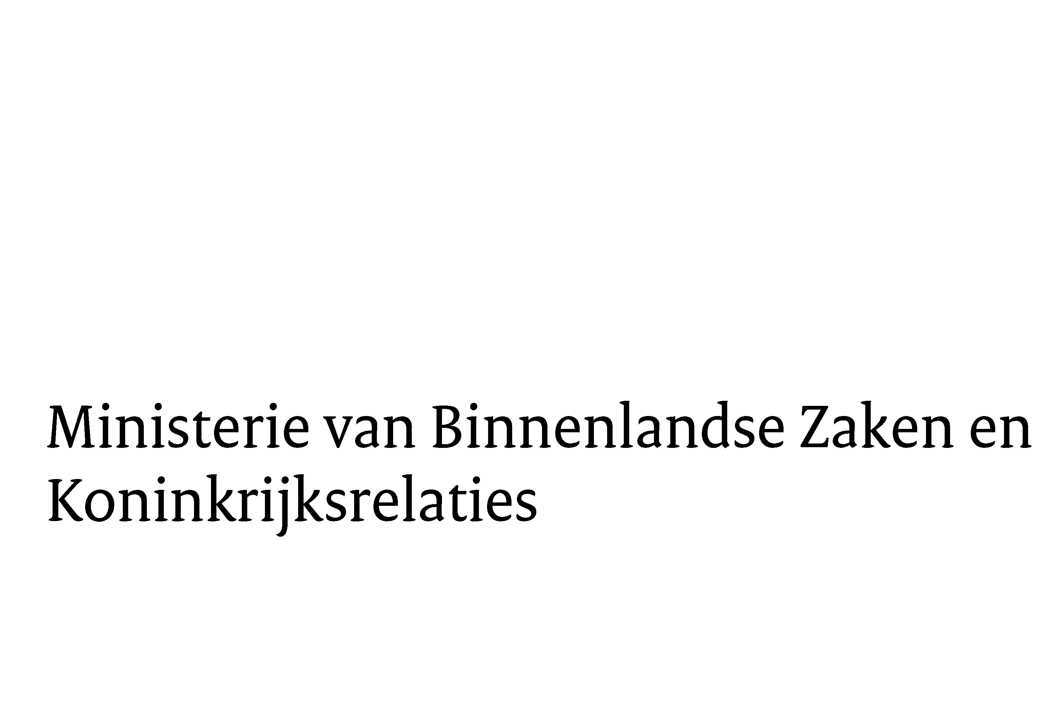 | Format voor de Bijlage SiSa verantwoordingsinformatie 2024
Versie: 7 januari 2025

ALGEMENE TOELICHTING

Wat is de Bijlage SiSa-verantwoordingsinformatie?
Specifieke uitkeringen worden verantwoord via SiSa (art. 17a, eerste lid Financiële-verhoudingswet). De informatie hiervoor wordt in een vast format - deze bijlage - opgenomen in de toelichting bij de jaarrekening.
U dient uiterlijk 15 juli 2025 de benodigde stukken, waaronder dit voor uw organisatie ingevulde bestand, via een speciaal daarvoor ingerichte website aan te leveren bij het CBS. De procedure en de aan te leveren stukken zijn nader toegelicht in de Nota Procedure Aanlevering Verantwoordingsinformatie 2024. De nota procedure verantwoordingsinformatie is vanaf een nadere te benoemen moment te vinden via www.rijksoverheid.nl/sisa. Nadere toelichting over de in de diverse cellen in te vullen gegevens is te vinden in de bij dit format horende 'Invulwijzer 2024'. Deze invulwijzer is vanaf een nader te noemen moment te vinden via de eerder genoemde website en bevat een toelichting over de werking van dit excelbestand en informatie per in te vullen cel (indicator).

Hoe gebruikt u deze SiSa-verantwoordingsbijlage?
Dit bestand bestaat uit een vijftal tabbladen, die hieronder nader zijn toegelicht.

Tabblad | Doel
Algemene toelichting | het doel en gebruik van dit bestand nalezen
Overzicht uitkeringen | In te vullen algemene gegevens en een totaaloverzicht van alle bestaande specifieke uitkeringen in 2024
Specifieke uitkeringen | De verantwoordingsinformatie (indicatoren) invullen per specifieke uitkering. Dit ingevulde overzicht is de bijlage die u moet opnemen in (de toelichting op) uw jaarrekening.
Tabel fouten en onzekerheden | De tabel fouten en onzekerheden invullen per specifieke uitkering. Deze tabel moet opgenomen worden in het verslag van Bevindingen (zie onderstaande toelichting).
Lijstoverheden | Hierin staan alle overheden die tot op heden staan geregistreerd, als ontvanger van een specifieke uitkering.

Toelichting tabblad Tabel fouten en onzekerheden
In de tabel op het tabblad 'fouten en onzekerheden' vermeldt de accountant zijn bevindingen die (mogelijke) consequenties hebben voor de vaststelling van de specifieke uitkering of voor het jaarverslag van het rijk of de provincie. In het verslag van bevindingen dient de accountant voor de specifieke uitkeringen ALTIJD een tabel met fouten en onzekerheden op te nemen. Het is verplicht om van dit model gebruik te maken. Ook indien er geen bevindingen zijn, dient de tabel te worden ingevuld met de berichtgeverinformatie en de specifieke uitkeringen die zijn verantwoord en onderdeel zijn geweest van de reguliere controle op de jaarrekening. Als er geen bevindingen zijn, blijven de kolommen financiële omvang en toelichting leeg.

De tabel heeft in principe twee regels per specifieke uitkering. De eerste regel kan worden gebuikt voor het rapporteren van onzekerheden,
de andere regel voor de fouten.

Meer informatie over hoe deze tabel in te vullen, vindt u in de Nota verwachtingen accountantscontrole 2024, te downloaden via www.rijksoverheid.nl/sisa.

Vragen
Voor vragen en/of opmerkingen over SiSa, deze verantwoordingsbijlage of andere aan de verantwoording van de specifieke uitkeringen gerelateerde zaken kunt u contact opnemen met het ministerie van BZK via het contactformulier op de website www.rijksoverheid.nl/sisa.

